Pyramide management risque
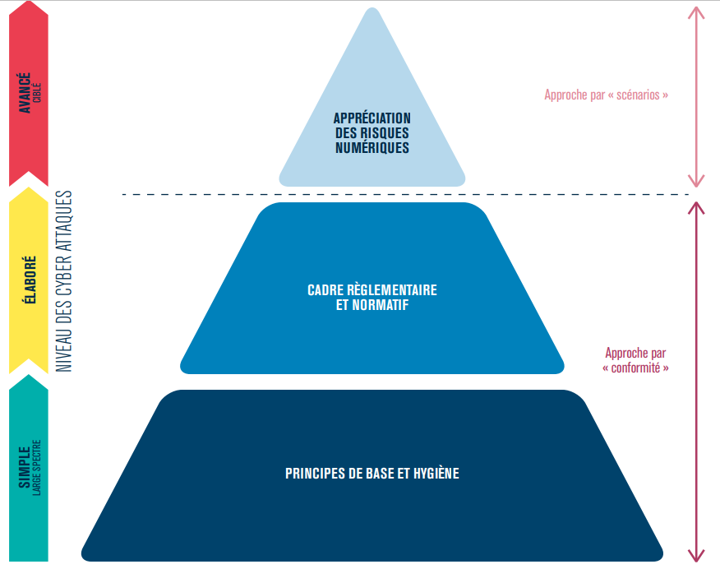

Ateliers
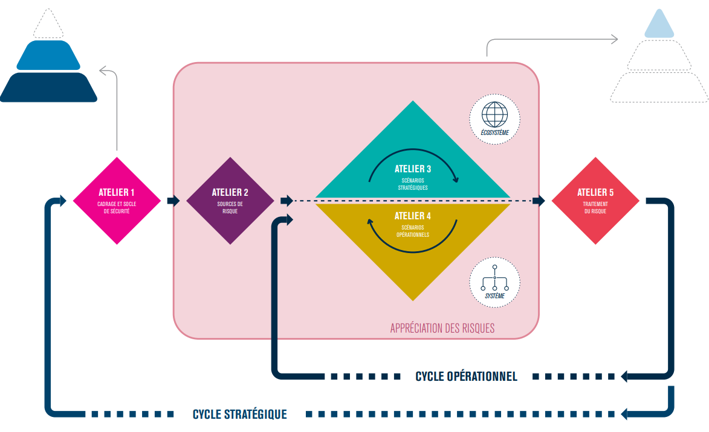
 | OBJETIFS
ATELIERS | 1 - Cadrage et socle de sécurité | 2 - Sources de risque | 3 - Scénarios stratégiques | 4 - Scénarios opérationnels | 5 - Traitement du risque
 | Identifier l'objet de l'étude (étude du contexte) | Identifier et caractériser les sources de risque (SR) | Acquérir une vision claire de l'écosystème | Créer des scénarios techniques (avec les scénarios stratégiques, et se concentrer sur les biens supports critiques) | Synthétiser l'ensemble des risques étudiés
 | Recenser les missions | Identifier les objectifs visés (OV) relatifs aux sources de risque | Créer une cartographie de menace numérique relatif à cette écosystème | Créer des scénarios opérationnels (scénarios techniques + scénarios stratégiques = scénarios opérationnels) | Définir une stratégie de traitement du risque
 | Recenser les valeurs métier | Retenir les couples SR/OV les plus pertinents | Créer des scénarios stratégiques | Evaluer le niveau de vraisemblance des scénarios opérationnels | Définir des mesures de sécurité inscrites dans un plan d'amélioration continue (PDCA)
 | Recenser les biens supports relatifs à l'objet étudié | Créer une cartographie des sources de risque | Evaluer la gravités des scénarios stratégiques
 | Identifier les événements redoutés (ER) associés aux valeurs métier |  | Définir des mesures de sécurité sur l'écosystème
 | Evaluer la gravité des impacts relatifs aux événements redoutés
 | Définir le socle de sécurité
 | Définir les écarts

Cartographie menace numérique
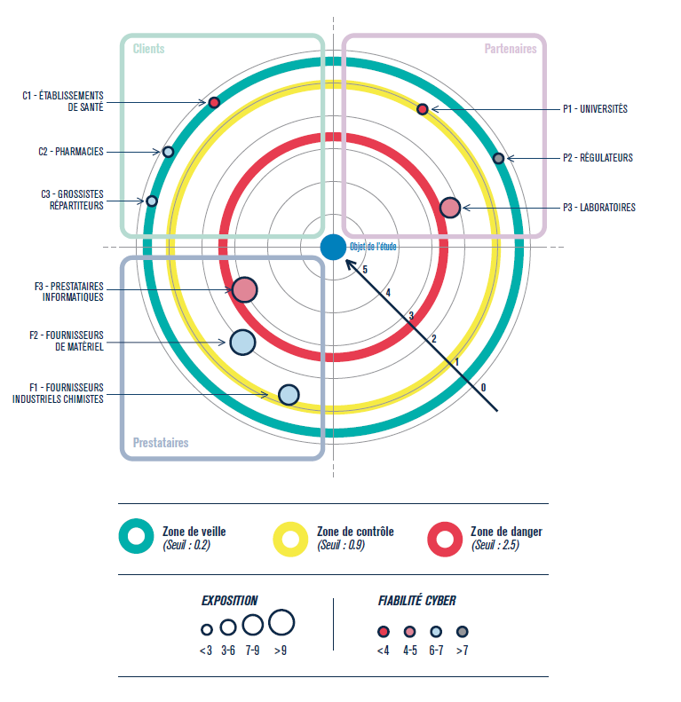

Scénarios stratégiques
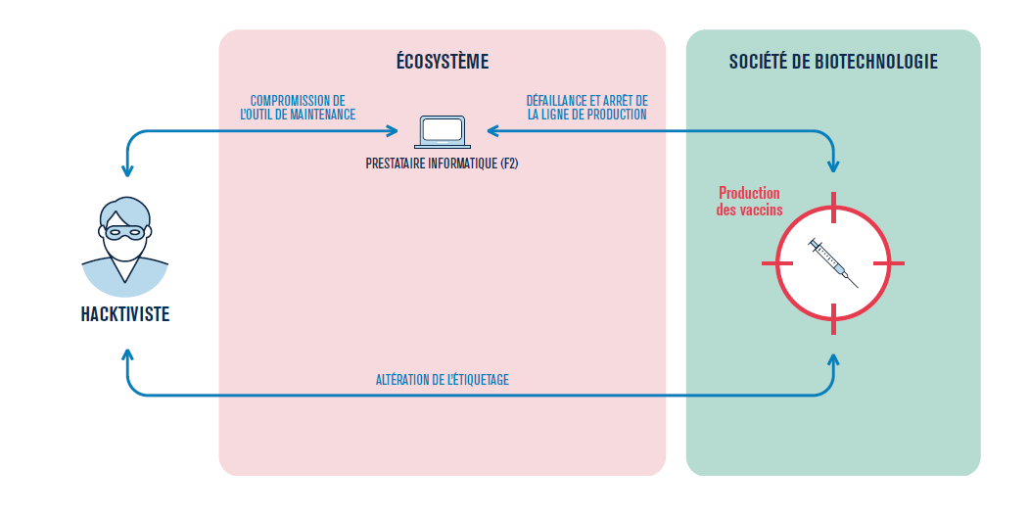
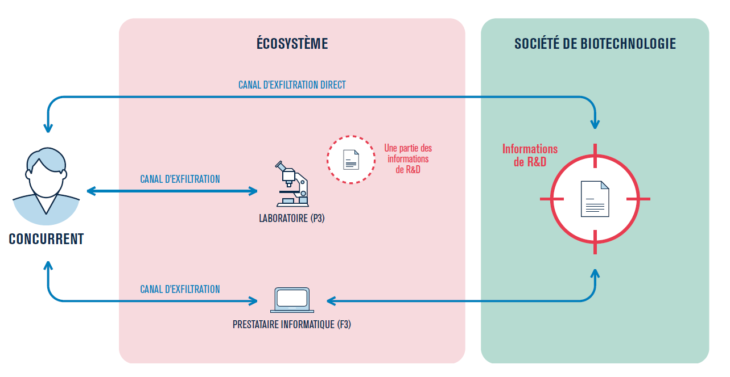

Scénarios opérationnels
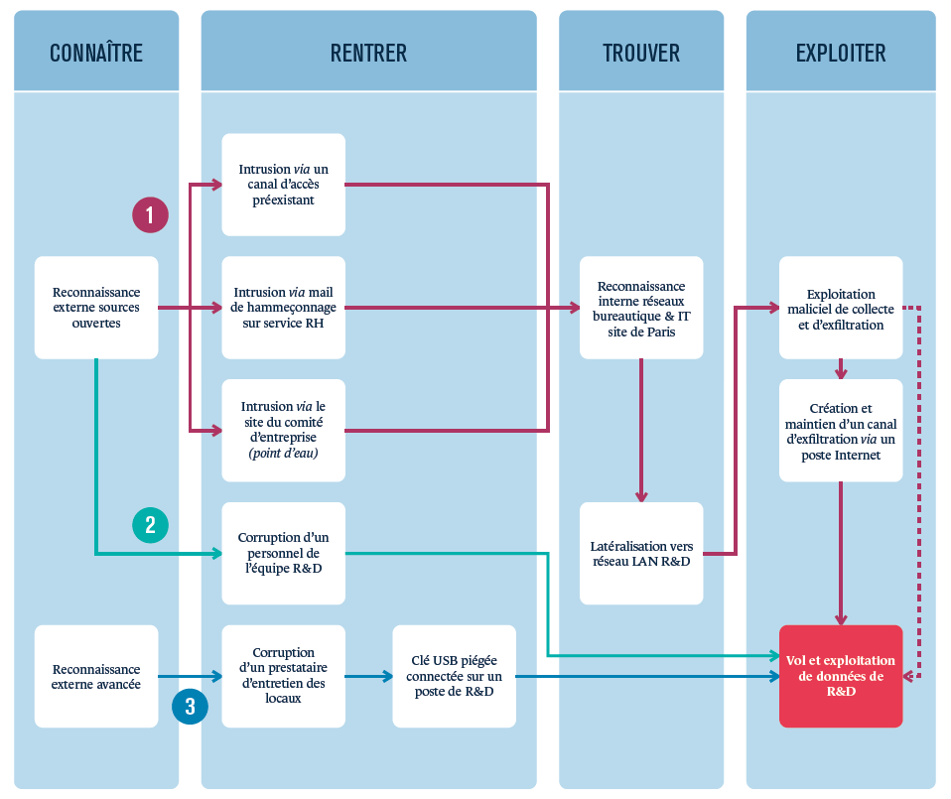

Synthèse scénarios de risque
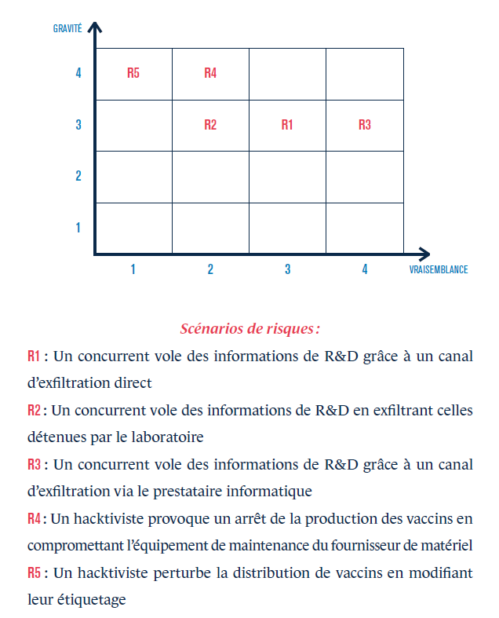

Stratégie traitement + mesure
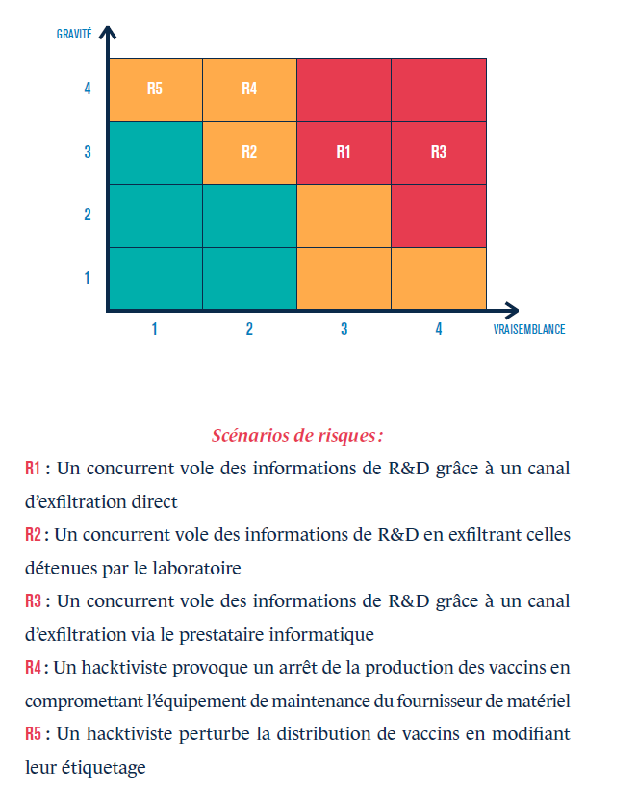
NIVEAU DE RISQUE | ACCEPTABILITE DU RISQUE | INTITULE DES DECISIONS ET DES ACTIONS
Faible | Acceptable en l'état | Aucune action n'est à entreprendre.
Moyen | Tolérable sous contrôle | Un suivi en termes de gestion du risque est à mener et des actions sont à mettre en place dans le cadre d’une amélioration continue sur le moyen et long terme.
Elevé | Inacceptable | Des mesures de réduction du risque doivent impérativement être prises à court terme. Dans le cas contraire, tout ou partie de l’activité sera refusé.

